상품제안서
엠플러스 블루투스 삼각대 셀카봉 | 상품코드: S29427

 |  |  |  |  |  |  | 02-713-8555 | www.synergygift.co.kr
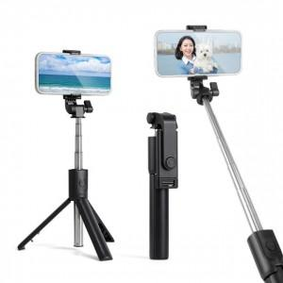

【상세/제작정보】

【인쇄/포장옵션】 | 실크, 레이저 / 포장불가능

【공급단가】 | 수량 | 100~ | 300~ | 500~ | 1,000~ | 3,000~
*VAT별도 | 단가 | 4,290원 | 4,130원 | 3,970원 | 3,810원 | 3,720원

【상품 URL】 | https://www.synergygift.co.kr:443/src/goods_detail.php?gdno=29427

